Sheet1
中山大学附属第一医院石面茶水柜采购项目报价清单
序号 | 产品名称 | 规格/型号 | 单位 | 数量 | 单价（元） | 总价（元） | 备注
1 | 石面茶水柜（含吊柜） | 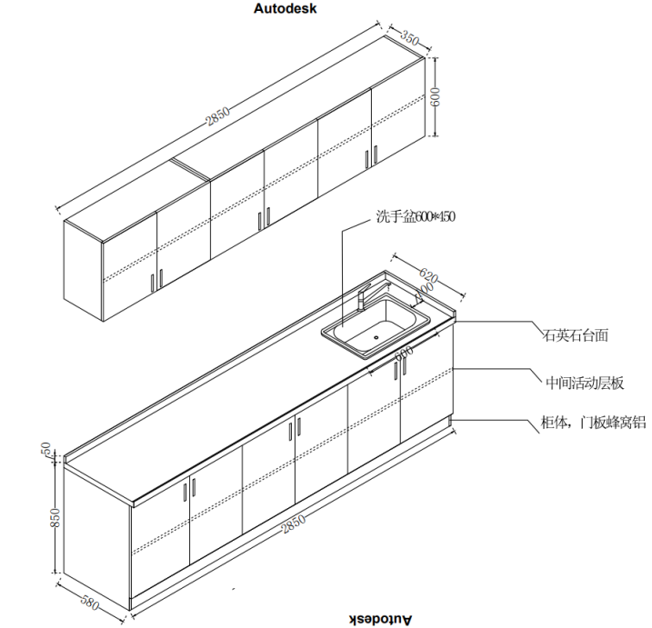 一、材质说明： 1.柜体、门板：蜂窝铝板 2.台面：石英石台面 3.洗手盆：304不锈钢 二、规格尺寸（毫米）： 1.茶水柜：2850*580*850 2.吊柜：2850*350*600 3.洗手盆：600*450 三、配置： 茶水柜、吊柜（活动层板）、石面配洗手盆 四、样式参考: | 组 | 1 |  | 0
合计： |  |  |  |  | ¥0.00
（大写）：
说明：1、以上报价含税及运输安装费等一切费用； 2、整体质保五年整
 |  |  | 报价单位：
 |  |  | （加盖公章）
 |  |  | 联系人：
 |  |  | 联系电话：
 |  |  | 报价时间：

